상품제안서
카카오 리틀프렌즈 그래픽 스텐텀블러 400ml | 상품코드: S39628

 |  |  |  |  |  |  | 02-713-8555 | www.synergygift.co.kr
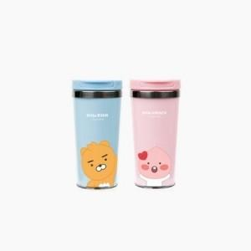

【상세/제작정보】 | <p><span style="font-size: 14pt;">※&nbsp;</span><span style="font-size: 14pt;">스티커규격 : 80*55mm / 외의 규격별도 문의 바랍니다.</span></p>

【인쇄/포장옵션】 | 스티커 / 포장지포장

【공급단가】 | 수량 | 30~ | 100~ | 300~ | 1,000~ | 3,000~
*VAT별도 | 라이언 | 7,950원 | 7,550원 | 7,250원 | 6,950원 | 6,800원
 | 어피치 | 7,950원 | 7,550원 | 7,250원 | 6,950원 | 6,800원

【상품 URL】 | https://www.synergygift.co.kr:443/src/goods_detail.php?gdno=39628

